見積チェックサービス（ミア君）1219
見積書チェックサービス

2016年12月19日

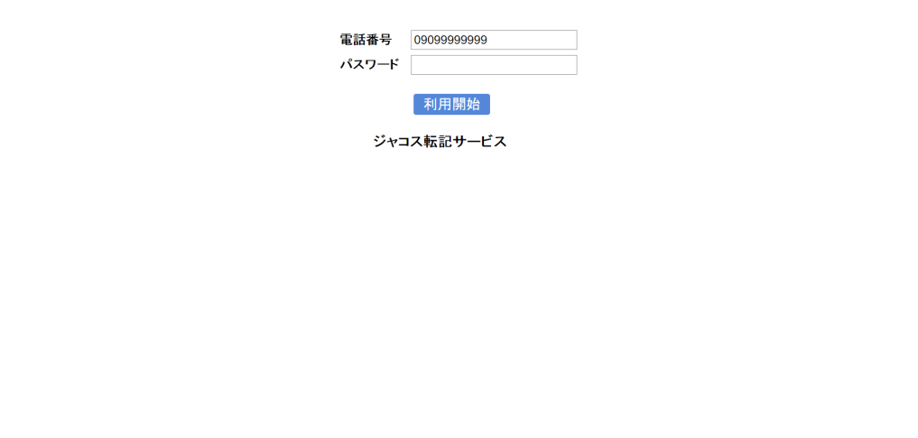
１，ログイン

２，小売選択
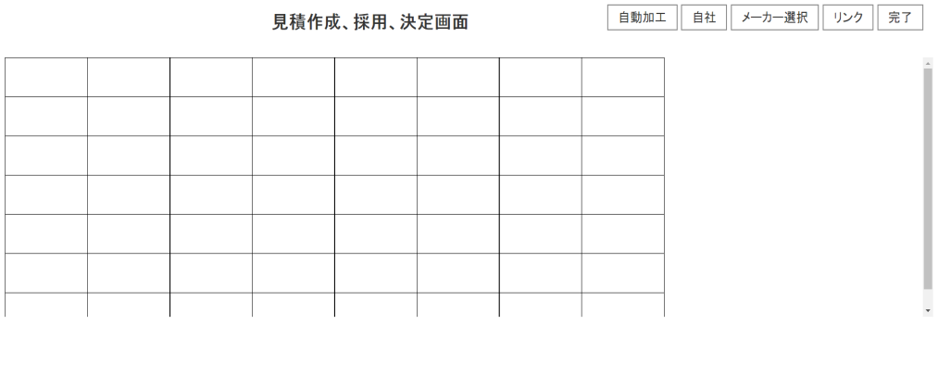

ナビ（ポップアップ）を作成する
（販売先を選択するまでは消えない）

販売先を選んで下さい

３，メーカー選択画面

メーカーを選んで下さい
Aメーカー
メーカーを選んで下さい
ナビ（ポップアップ）を作成する
（メーカーを選択するまでは消えない）

※ 販売先選択 から メーカー選択 は 連続して行えるようにする。

